开关和变量
注意：标记的开关/变量是相互排斥的。您不能同时使用 <JS>、<Self>、<Map> 或 <Global> 标记它们。
高级 开关/变量
 | 开关和变量现在可以运行JavaScript代码并立即返回值。 虽然乍一看，这似乎与使用“控制变量”事件命令的“脚本”选项没有什么不同，但它可以用于立即设置“并行常见事件”、“事件页面条件”、“敌方技能条件”和“部队页面条件”的“切换”和/或“变量”条件，而无需发出事件命令。
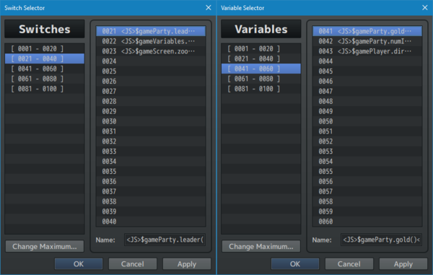
 | <JS> code </JS> | 用于：开关 和 变量 名称 开关和变量可以运行JS代码并立即返回值。 | 开关例 <JS>$gamePlayer.isInVehicle()</JS> 变量例 <JS>$gameParty.gold()</JS> <JS>$gameParty.members()</JS>

自 开关/变量
 | RPG Maker MZ默认有4个自开关：A、B、C、D。对于某些类型的游戏，这还不够。 这个插件让你能够将常规开关转换为自开关，这样你就可以拥有更多。
 | 默认情况下，自变量也不存在于RPG Maker MZ中。 就像使用Switches一样，您可以将常规变量转换为自变量。
 | <Self> | 用于：开关 和 变量 名称 将开关/变量转换为自开关/变量。 | <Self>开关名 <Self>变量名
 | 之后，只需像在事件的页面条件中使用普通开关和变量一样使用它们。 如果＜Self＞标记存在于Switch或Variable的名称中，则它将仅使用该事件独有的数据。
 | 如果需要使用脚本调用来获取Self-Switch或Self-Variable的值，可以使用以下脚本调用。
 | 相关脚本 | getSelfSwitchValue(mapID, eventID, switchID) | 获取自开关的值 | getSelfSwitchValue(12, 34, 56) getSelfSwitchValue(12, 34, 'B')
 |  | getSelfVariableValue(mapID, eventID, variableID) | 获取自变量的值 | getSelfVariableValue(12, 34, 56)
 |  | setSelfSwitchValue(mapID, eventID, switchID, value) | 设置自开关的值 Value：true/false | setSelfSwitchValue(12, 34, 56, false) setSelfSwitchValue(12, 34, 'B', true)
 |  | setSelfVariableValue(mapID, eventID, variableID, value) | 设置自变量的值 | setSelfVariableValue(12, 34, 56, 88888)

地图 开关/变量
 | 与自开关和自变量类似，地图开关和地图变量是根据玩家当前所在的地图保留数据的开关和变量。 换句话说，它们是自开关和变量，但适用于地图！
 | 默认情况下，RPG Maker MZ中不存在这些功能。 就像使用自开关和自变量一样，可以使用以下名称标记将常规开关或变量转换为地图开关和地图变量：
 | <Map> | 用于：开关 和 变量 名称 将开关/变量转换为地图开关/变量。 | <Map>开关名 <Map>变量名
 | 之后，只需像在事件的页面条件中使用普通开关和变量一样使用它们。 如果＜Map＞标记存在于Switch或Variable的名称中，则它将仅使用该地图独有的数据。
 | 如果需要使用脚本调用来获取Map Switch或Map Variable的值，可以使用以下脚本调用：
 | 相关脚本 | getMapSwitchValue(mapID, switchID) | 获取地图开关值 | getMapSwitchValue(4, 20)
 |  | getMapVariableValue(mapID, variableID) | 获取变量开关值 | getMapVariableValue(6, 9)
 |  | setMapSwitchValue(mapID, switchID, value) | 设置地图开关值 | setMapSwitchValue(4, 20, true) setMapSwitchValue(6, 9, false)
 |  | setMapVariableValue(mapID, variableID, value) | 设置地图变量值 | setMapVariableValue(6, 9, 420)

角色精灵文件名标记
 | 对于位于 /img/characters/ 文件夹中的文件，如果文件名本身具有特定的“tags”，则会对其应用特殊属性。 除了少数例外，这些标签可以组合在一起。
 | 其中一些是VisuStella MZ的新功能，而另一些则是MZ的默认功能。
 | !filename.png | 标记：! 使该角色的精灵与瓦片网格对齐，而不是提升几个像素。 ·这主要用于门、箱子和地板等物品。 ·RPG Maker MZ 默认
 | $filename.png | 标记：$ 使该角色的精灵使用"big character"格式。 ·主要用于像大怪物这样的精灵，它们只有3x4个单元，而普通精灵表只有12x8个单元。 ·不能与[VS8]标记组合。 ·RPG Maker MZ 默认
 | filename[Invisible].png | 标记：[Invisible] 或 [Inv] 这个角色的精灵将在游戏中的地图屏幕上变得不可见，而它的几乎所有其他东西都是可见的。 ·这适用于那些希望将精灵标签用于诸如自动运行和并行事件之类的事情的人。
 | filename[VS8].png | 标记：[VS8] 使将此精灵转换为VisuStella样式的8方向精灵表。 ·请参阅下面章节 ·不能与$标记组合。

VisuStella-Style 8-Directional Sprite Sheets
 | （略）

Weighted Random Movement
 | （略）

Note标签
Map Notetags 地图标签
<Diagonal Movement: On> <Diagonal Movement: Off> | 对角线移动：开/关。打开/关闭 此地图的对角线移动。 如果没有Note标签，则使用插件参数中的设置。 | 地图
<type Allow Region: x> <type Allow Region: x, x, x> <type Forbid Region: x> <type Forbid Region: x, x, x> <type Dock Region: x> <type Dock Region: x, x, x> | type：类型，如下 All：全部 Walk：步行 Player：玩家 Event：事件 Vehicle：载具 Boat：小舟 Ship：大船 Airship：飞艇 Allow：允许该类型通过，不管其他的通行设置是什么。 Forbid：完全禁止该类型通过。 Dock：允许载具停靠在那里。 Boat和Ship必须面向区域方向。 Airship必须直接在顶部着陆。 | 地图 | <All Allow Region: x> <Player Allow Region: x> <All Forbid Region: x> <Player Forbid Region: x>
<Map Load Common Event: x> <Map Load Common Events: x, x, x> | 加载此地图后，在可用时运行指定的 公共事件 如果转移到同一地图的不同部分，则不会触发。 x：公共事件ID | 地图
<Save Event Locations> | 保存地图上所有事件的位置，以便稍后返回该地图时，事件将位于上次所在的位置。 | 地图
<Hide Player> <Show Player> | 强制隐藏或显示玩家精灵。这样，您就不需要在每次输入特定地图时手动打开/关闭设置。 这些设置将优先于事件命令。 如果玩家的精灵是隐藏的，那么玩家的追随者也是隐藏的。 如果玩家精灵可见，玩家的追随者仍将取决于他们的设置。 标签互斥。 | 地图
<Hide Followers> <Show Followers> | 强行隐藏或显示玩家的追随者。这样，您就不需要在每次输入特定地图时手动打开/关闭它们。 这些设置将优先于事件命令。 标签互斥。 | 地图

Page Comment Tags 页面注释标签
<Page Conditions> conditions conditions conditions </Page Conditions> | 允许创建自定义页面条件，这些条件利用条件分支事件命令查看是否满足其他页面条件。 | 地图事件 页 注释Tags 敌群 页 注释Tags 公共事件 页 注释Tags
<Conditions Met> | 如果在 <Page Conditions> 和 </Page Conditions> 注释标记之间使用： 则到达事件命令列表的此部分时，将认为满足自定义页面条件。 | 地图事件 页 注释Tags 敌群 页 注释Tags 公共事件 页 注释Tags
例子： | ◆Comment：<Page Conditions> ◆If：Reid has equipped Potion Sword ◆Comment：If Reid has equipped the Potion Sword ： ：<Condition Met> ◆ ：End ◆Comment：</Page Conditions> 如果里德装备了 Potion Sword ，那么额外的自定义页面条件将被满足，事件页面将出现/激活。 如果这是敌群的情况，敌群页面事件将激活。 如果这是一个公共事件，则会有一个并行的公共事件处于活动状态。 |  | 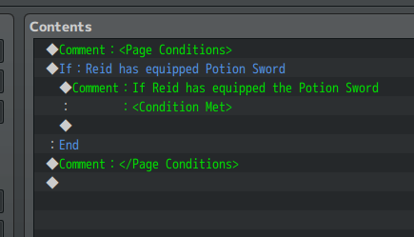
Event and Event Page Notetags | 事件和事件页标签
以下注释标签有注释标签变体（少数例外）。 如果某个事件使用了notetag，它将不断影响该事件。 如果使用了注释标记，它只会影响注释标记所在的页面，也只会影响该页面。
<Activation Region: x> <Activation Regions: x,x,x> | 只要玩家站在指定区域标记的地块内，就可以远程激活此事件。 x:区域id - 确定键：玩家必须在该区域内按确定。 - 玩家接触/事件接触：玩家必须踏上该区域。 - 自动执行/并行处理：玩家在该区域中。 注意：不能与任何其他激活标签一起使用。 | 事件标签 和 事件页注释Tags
<Activation Square: x> <Activation Circle: x> <Activation Delta: x> <Activation Row: x> <Activation Column: x> | 允许远程激活此事件，只要玩家在其激活类型的范围内。 x:表示平铺范围的数字。 - Square：以事件为中心的正方形范围。 - Circle：以事件为中心的圆形范围。 - Radius：以事件为中心的菱形范围。 - Row：水平横跨地图。x 上下膨胀。。 - Column：垂直横跨地图。x 左右展开。 注意：不能与任何其他激活标签一起使用。 | 事件标签 和 事件页注释Tags | 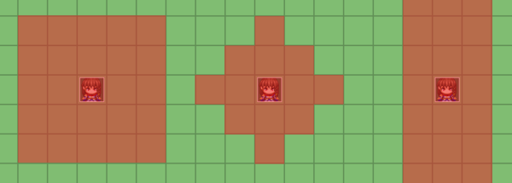
<Always Update Movement> | 事件通常必须在屏幕范围内才能更新自身的移动。 如果存在此标记，则事件总是在更新。 | 事件标签 和 事件页注释Tags
<Click Trigger> | 允许在用鼠标单击时激活此事件。 | 事件标签 和 事件页注释Tags
<Copy Event: Map x, Event y> <Copy Event: x, y> <Copy Event: template> | 使此事件复制可在不同地图上找到的不同事件的所有事件设置 （只要该地图在 插件参数 => Event Template Settings => Preloaded Maps） x：复制的事件的地图id。（如果为0，则引用当前地图） y：复制的事件的事件id。 template：插件参数 => Event template Settings => Event template List 中生成的模板的名称 | 仅 事件标签
<Custom Z: x> | 确定精灵相对于tilemap的Z值。 x：数字。 参考：rmmz_core.js: - 0 : 底层 地图瓷砖 - 1 : 底层 角色 - 3 : 正常 角色 - 4 : 上层 地图瓷砖 - 5 : 上层 角色 - 6 : 飞艇阴影 - 7 : Balloon气球 - 8 : Animation动画 - 9 : Destination目的地 可以使用0以下和9以上的数字。0以下则位于所有层的下方。9以上则位于所有层的上方。 这些值不会低于或高于未附着到tilemap层的其他屏幕对象，例如视差、天气或窗口，因为z轴与精灵层的工作方式不同。 | 事件标签 和 事件页注释Tags
<Encounter Half Square: x> <Encounter Half Circle: x> <Encounter Half Delta: x> <Encounter Half Row: x> <Encounter Half Column: x> | 如果玩家在该事件的“x”区域效果内，随机遭遇率将减半。 x：一个以瓦片为单位，说明范围的数字。 - Square: 正方形 一个以事件为中心的正方形范围。 - Circle: 圆形 一个以事件为中心的圆形范围。 - Delta: 三角形 一个以事件为中心的菱形范围。 - Row: 行 水平跨越地图，x上下展开。（x行） - Column: 列 垂直跨越地图。x左右扩展。（x列） 如果将其放在事件标签中，则效果在所有事件页生效。 如果将其放在事件页注释中，则效果只在当前页生效。 脚本调用检查： $isTileEncounterHalf(x, y) 用来检查某个地块，是否有遭遇率减半的效果。返回布尔值 | 事件标签 和 事件页注释Tags
<Encounter None Square: x> <Encounter None Circle: x> <Encounter None Delta: x> <Encounter None Row: x> <Encounter None Column: x> | 如果玩家在该事件的“x”区域效果内，随机遭遇率将被完全抑制。 x：一个以瓦片为单位，说明范围的数字。 - Square: 正方形 一个以事件为中心的正方形范围。 - Circle: 圆形 一个以事件为中心的圆形范围。 - Delta: 三角形 一个以事件为中心的菱形范围。 - Row: 行 水平跨越地图，x上下展开。（x行） - Column: 列 垂直跨越地图。x左右扩展。（x列） 如果将其放在事件标签中，则效果在所有事件页生效。 如果将其放在事件页注释中，则效果只在当前页生效。 脚本调用检查： $isTileEncounterNone(x, y) 用来检查某个地块，是否有遭遇率抑制的效果。返回布尔值 | 事件标签 和 事件页注释Tags
<Erase if Encounter Half> <Erase if Encounter None> | 如果玩家的队伍有一半遭遇或无遭遇效果，或者该事件在一半遭遇或没有遭遇区域产生，则自动删除该事件。 此检查仅在两种情况下发生： ·当地图在传送到后首次加载时， ·或者当玩家离开菜单并返回地图时。 由于该效果而被删除的事件将不会返回，即使玩家仍在地图上时遭遇战半/无效果被删除。 如果玩家退出地图并返回，事件将返回。 | 仅 事件标签
<Exit Reset Self Data> | 当玩家离开当前地图时，与此事件相关的所有自开关和自变量将重置。 | 仅 事件标签
<Hitbox Left: x> <Hitbox Right: x> <Hitbox Up: x> <Hitbox Down: x> | x：数字。将事件的 hitbox 向列出的方向扩展 x格。 使用多个标签，将其扩展到不同的方向。 | 事件标签 和 事件页注释Tags | 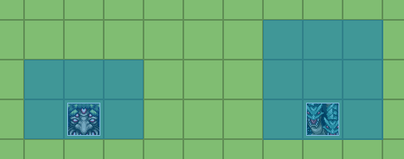
<Icon: x> | x：要放置在此事件上方的图标ID。 不会覆盖通过插件命令指定给ID的任何图标。 | 事件标签 和 事件页注释Tags
<Icon Buffer X: +x> <Icon Buffer X: -x> <Icon Buffer Y: +x> <Icon Buffer Y: -x> <Icon Buffer: +x, +y> <Icon Buffer: -x, -y> | 允许通过 缓冲器（Buffers）调整 事件中图标的位置。 | 事件标签 和 事件页注释Tags | 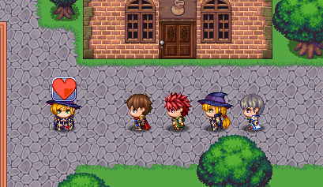
<Icon Blend Mode: Normal> <Icon Blend Mode: Additive> <Icon Blend Mode: Multiply> <Icon Blend Mode: Screen> | 图标混合模式：正常 图标混合模式：加法 图标混合模式：乘法 图标混合模式：屏幕 | 事件标签 和 事件页注释Tags
<Label: text> | 在事件头上放置一个标签，显示“text”。 可以使用文本代码。如果使用文本代码，请避免使用<和>包装的文本代码。 | 事件标签 和 事件页注释Tags
<Label> text text </Label> | 在事件头上放置一个标签，显示“text”。 可以显示多行 可以使用文本代码。您可以使用带有＜和＞包装的文本代码。 | 事件标签 和 事件页注释Tags | 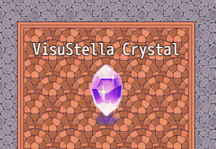
<Label Range: x> | 设置玩家的范围要求，以便事件标签（Label）出现。 x：地砖范围 | 事件标签 和 事件页注释Tags
<Label Range Type: Square> <Label Range Type: Circle> <Label Range Type: Diamond> | 设置标签的可见范围类型。 ·Square：以事件为中心的方形范围 ·Circle：以事件为中心的圆形范围 ·Diamond：以事件为中心的菱形范围 如果不使用此标记，请参阅默认插件参数设置。 | 事件标签 和 事件页注释Tags
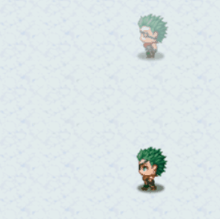
<Label Offset X: +x> <Label Offset X: -x> <Label Offset Y: +x> <Label Offset Y: -x> <Label Offset: +x, +y> <Label Offset: -x, -y> | 允许您通过 偏移 调整事件上标签（Label）的位置 x、y：偏移的值。 | 事件标签 和 事件页注释Tags
<Label Hue Shift: +x> <Label Hue Shift: -x> | 每帧将事件标签的色调更改+x或-x。 -请记住，由于这是在改变色调，如果您使用黑白标签，这似乎没有任何效果。 -使用带有添加颜色的文本代码的标签，如'\C[4]text' -这只适用于事件标签的精灵版本，不适用于旧版本。 | 事件标签 和 事件页注释Tags
<Location X: +x> <Location X: -x> <Location Y: +x> <Location Y: -x> <Location: +x, +y> <Location: +x, -y> <Location: -x, +y> <Location: -x, -y> | 按+x和+y（或-x和-y）调整此事件的初始位置。 这允许您将事件堆叠在一起，甚至将它们移动到地图的各个位置。 x：要调整初始起始位置的水平平铺的数字。 y：要调整初始起始位置的垂直平铺的数字。 | 事件标签 和 事件页注释Tags
<Mirror Sprite> | 事件精灵的视觉外观被镜像。 | 事件标签 和 事件页注释Tags
<Move Only Region: x> <Move Only Regions: x,x,x> | 只可在指定区域内移动。 将此事件的移动范围，设置为：仅可以在 标签 或 页注释 中标记的区域中移动。 将绕过 地形通行能力！ 不会绕过 事件的碰撞！ | 事件标签 和 事件页注释Tags
<Move Synch Target: Player> <Move Synch Target: Event x> | 将此事件的移动，与目标（玩家或其他事件）同步。仅当同步目标移动时，此事件才会移动。 Event x 中的 x：要同步到的事件的ID。 | 事件标签 和 事件页注释Tags
<Move Synch Type: Random> <Move Synch Type: Approach> <Move Synch Type: Away> <Move Synch Type: Custom> <Move Synch Type: Mimic> <Move Synch Type: Reverse Mimic> <Move Synch Type: Mirror Horizontal> <Move Synch Type: Mirror Vertical> | 选择事件与目标同步时的移动类型。 - Random: 随机：移动到随机位置。 - Approach: 接近：接近目标。 - Away: 远离：逃离目标。 - Custom: 自定义：遵循自定义移动路线。 - Mimic: 模仿：模仿目标的移动样式。 - Reverse Mimic: 反向模拟：做与目标相反的动作。 - Mirror Horizontal: 镜像水平：移动就像镜像水平放置一样。 - Mirror Vertical: 镜像垂直：移动就像镜像垂直放置一样。 | 事件标签 和 事件页注释Tags
<Move Synch Delay: x> | 移动同步延迟。 如果存在此标记，则事件将在每次移动后稍等片刻，然后再移动。 x：介于两者之间的移动实例数。 | 事件标签 和 事件页注释Tags
<Move Synch Distance Opacity: x> | 根据事件与其移动同步目标之间的距离更改事件的不透明度。越近意味着越不透明。越远意味着越透明。 x：每像素距离不透明度变化的数字。可以使用1.05和1.5这样的小数。 | 事件标签 和 事件页注释Tags
<Picture Filename: filename> | 此图像将与event的优先级相同。 图像文件应放在/img/pictures/下。 ·below characters：玩家可以在上面行走 ·above characters：玩家将在其后面 ·same as characters：优先级将基于当前的Y位置。 | 事件标签 和 事件页注释Tags
<Picture Type: Enemy> <Picture Type: SV Enemy> | 与<Picture Filename: filename>一起使用！ 将使用 /img/enemies/ 或 /img/sv_enemies/ 而不是 /img/pictures/ 从中抓取图片图形。 其他与图片图形精灵相关的注释标签将正常应用。 | 事件标签 和 事件页注释Tags
<Picture Max Size: x> <Picture Scale: y%> | 将图像按比例缩放。 与<Picture Filename: filename>一起使用 | 事件标签 和 事件页注释Tags
<Picture Offset X: +x> <Picture Offset X: -x> <Picture Offset Y: +x> <Picture Offset Y: -x> <Picture Offset: +x, +y> <Picture Offset: -x, -y> | 偏移事件图片相对于事件的X/Y位置。 与<Picture Filename: filename>一起使用 | 事件标签 和 事件页注释Tags
<Picture Wait Frames: x> | 确定帧更改之间的延迟。 与<Picture Filename: filename>一起使用 需要VisuMZ_4_AnimatedPictures! | 事件标签 和 事件页注释Tags
<Random Move Weight: x> | 随机移动权重。 如果此标记用于具有随机类型自主移动的事件，则该事件将粘贴到更靠近其柱位置（它们在地图上生成时所处的位置）的位置。他们离出生点的距离将取决于权重值 x。 x：0～1之间的数字。接近0的数字使事件在随机移动时更自由，而接近1的数字使事件更接近其原始位置。 | 事件标签 和 事件页注释Tags
<True Random Move> | 真随机移动。 如果此标记用于具有随机类型自主运动的事件，则该事件将忽略加权随机运动的影响。 | 事件标签 和 事件页注释Tags
<Save Event Location> | 保存事件位置。 在地图上保存事件的位置，以便稍后返回到该地图时，事件将位于上次所在的位置。 | 仅 事件标签
<Hide Shadow> | 隐藏事件的阴影。 | 事件标签 和 事件页注释Tags
<Scale: x%> <Scale X: x%> <Scale Y: y%> | 改变精灵的尺寸比例。 x、y：百分比 | 事件标签 和 事件页注释Tags
<Shadow Filename: filename> | 将使用的阴影图形替换为 img/system/project 文件夹 中的“filename”。 | 事件标签 和 事件页注释Tags
<Sprite Offset X: +x> <Sprite Offset X: -x> <Sprite Offset Y: +x> <Sprite Offset Y: -x> <Sprite Offset: +x, +y> <Sprite Offset: -x, -y> | 更改事件的精灵被可见偏移的量。 x、y：偏移量（像素） | 事件标签 和 事件页注释Tags
<Step Pattern: Left to Right> <Step Pattern: Right to Left> <Step Pattern: Spin Clockwise> <Step Pattern: Spin CW> <Step Pattern: Spin CounterClockwise> <Step Pattern: Spin CCW> <Step Pattern: Spin AntiClockwise> <Step Pattern: Spin ACW> | 步进模式：如果存在标记，则更改事件的动画方式。 Left to Right：从左到右。使事件精灵的步进行为从第0帧到第1帧到第2帧，然后返回到第0帧，而不是向后循环。 Right to Left：从右到左。使事件精灵的步进行为从第2帧到第1帧到第0帧，然后返回到第2帧，而不是向前循环。 Spin Clockwise/CW：顺时针旋转。 使事件精灵的步进行为顺时针旋转。 Spin CounterClockwise/CCW/AntiClockwise/ACW：逆时针旋转。 使事件精灵的步进行为逆时针旋转。 | 事件标签 和 事件页注释Tags
<Tile Expand Up: x> <Tile Expand Down: x> <Tile Expand Left: x> <Tile Expand Right: x> | 用于具有平铺图形的事件。从精灵表向上、向下、向左或向右展开图形。 -这不会扩展点击框（hitbox）。 图形将被锚定到其展开的互动程序上。 这意味着，即使向下展开，实际事件的位置仍将是当前事件的X/Y坐标。它只是更垂直地生长，并且仍然水平居中。 -这主要是为了避免对扩展超过1x1瓦片大小的瓦片使用过多事件。 | 事件标签 和 事件页注释Tags

移动路线 - 自定义指令
事件指令 - 设置移动路线... - 脚本...
Animation: x | 在该单位上，播放动画。 x：动画ID
Balloon: name | 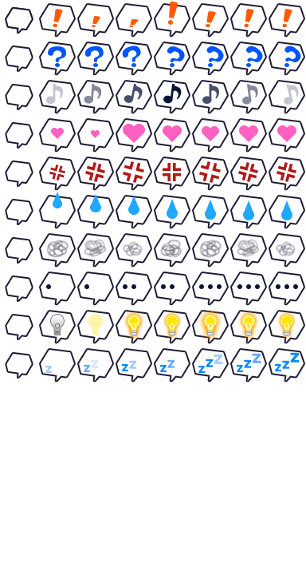 在该单位上，播放气球。 name： ! ? Music Note Heart Anger Sweat Cobweb Silence Light Bulb Sleep User-Defined 1 User-Defined 2 User-Defined 3 User-Defined 4 User-Defined 5 | Balloon: ! Balloon: Sleep Balloon: Heart
Fade In: x Fade Out: x | 淡入/淡出精灵的不透明度。 Fade In: 淡入。持续提高不透明度，直到255 Fade Out: 淡出。持续降低不透明度，直到0 x：淡入/淡出的速度。
Force Carry: On Force Carry: Off | 强制携带 用于 VS8 sprite sheet
Force Dash: On Force Dash: Off | 强制冲刺 开/关
Hug: Left Hug: Right | 拥抱：左/右 使移动单位 紧贴墙的左/右侧。
Index: x | 将移动单位的精灵，更改为角色索引为x
Index: +x Index: -x | 更改移动单位精灵的索引值。
Jump Forward: x | 向前跳 x 格
Jump To: x, y | 跳到坐标为 x,y 的格
Jump to Event: x | 跳到事件ID为x 的单位
Jump to Player | 使移动单位 跳到玩家身上。
Jump To Home | 使事件跳到其初始位置。 只适用于事件，而不适用于玩家角色或追随者。

Move Lower Left Until Stop Move Down Until Stop Move Lower Right Until Stop Move Left Until Stop Move Right Until Stop Move Upper Left Until Stop Move Up Until Stop Move Upper Right Until Stop | 使移动单元朝该方向 移动，直到碰到止动块。 事件在与玩家接触之前将停止移动。
Crash Move Lower Left Until Stop Crash Move Down Until Stop Crash Move Lower Right Until Stop Crash Move Left Until Stop Crash Move Right Until Stop Crash Move Upper Left Until Stop Crash Move Up Until Stop Crash Move Upper Right Until Stop | 使移动单元朝该方向 碰撞移动，直到碰到止动块。 事件可以碰撞到玩家并触发事件。
Move To: x, y | 移动到 x，y（地图坐标） -事件将围绕玩家。 | 这使用了RPG Maker MZ的寻路算法。 它不是完美的，所以不要期望最理想的结果。
Crash Move To: x, y | 碰撞移动到：x，y（地图坐标） -事件可以碰撞到玩家并触发事件。
Move to Event: x | 移动到事件x （事件ID）
Crash Move to Event: x | 碰撞移动到事件x （事件ID）
Move to Player | 移动到玩家
Move to Home | 将单位移动到它们在地图上的初始位置。 只适用于事件，而不适用于玩家角色或追随者。 使用了RMMZ的寻路算法。它并不完美，因此不要期望获得最佳结果。
Crash Move to Home | 将单位移动到它们在地图上的初始位置。 只适用于事件，而不适用于玩家角色或追随者。 使用了RMMZ的寻路算法。它并不完美，因此不要期望获得最佳结果。 事件可能会撞到玩家并触发事件。
Move Lower Left: x Move Down: x Move Lower Right: x Move Left: x Move Right: x Move Upper Left: x Move Up: x Move Upper Right: x | 按地图上指定方向移动 x 次（步）

Opacity: x% | 不透明度：x%
Opacity: +x Opacity: -x | 不透明度 增/减 x
Pattern Lock: x | x：踏步模式，锁定单位的精灵。（锁定方向？）
Pattern Unlock | 解除锁定效果
Pose: name | 如果使用VS8精灵，这将导致单位打出一个姿势。
Step Toward: x, y | 朝 x，y 坐标， 前进1步 | 这使用了RPG Maker MZ的寻路算法。 它不是完美的，所以不要期望最理想的结果。
Step Toward Event: x | 朝 事件x（事件ID），前进1步
Step Toward Player | 朝 玩家 ，前进1步
Step Toward Home | 使事件向其初始位置的方向移动一步。只适用于事件，而不适用于玩家角色或追随者。 使用了RMMZ的寻路算法。它并不完美，因此不要期望获得最佳结果。
Step Away From: x, y | 向远离 x，y 坐标的方向， 前进1步
Step Away From Event: x | 向远离 事件x（事件ID）的方向，前进1步
Step Away From Player | 向远离 玩家 的方向，前进1步
Turn To: x, y | 转向 x,y 坐标 | 支持8方向转弯
Turn to Event: x | 转向 事件x
Turn to Player | 转向 玩家
Turn to Home | 使事件转向其原始位置。只适用于事件，而不适用于玩家角色或追随者。
Step Away From Home | 使事件向远离其初始位置的方向走一步。只适用于事件，而不适用于玩家角色或追随者。 使用了RMMZ的寻路算法。它并不完美，因此不要期望获得最佳结果。
Turn Away From: x, y | 背向 x,y 坐标 | 支持8方向转弯
Turn Away From Event: x | 背向 事件x
Turn Away From Player | 背向 玩家
Turn Away From Home | 使事件转向远离其初始位置的方向。只适用于事件，而不适用于玩家角色或追随者。
Turn Lower Left Turn Lower Right Turn Upper Left Turn Upper Right | 转向：左下 转向：右下 转向：左上 转向：右上
Self Switch x: On Self Switch x: Off Self Switch x: Toggle | 自动开关x：打开/关闭/切换 x：A、B、C、D，或一个 <Self> Switch ID
Self Variable x: y | 设置自变量的值 x：<Self> Variable ID y：想要设置的数值。
Teleport To: x, y | 传送到 x，y 坐标
Teleport to Event: x | 传送到 事件x（事件ID）
Teleport to Player | 传送到 玩家的位置。
Teleport to Home | 使事件传送到其在地图上的初始位置。只适用于事件，而不适用于玩家角色或追随者。

如果上面没有检测到任何命令，则将运行脚本调用。

